SxFy
设备SECS Data Collection
Stream | Function | CEID | Description | Direction | Support | Comment
S1 | F1 |  | Are You There Request | H↔E | O
 | F2 |  | Online Data | H↔E | O
 | F3 |  | Selected Equipment Status Request | H→E | O
 | F4 |  | Selected Equipment Status Data | H←E | O
 | F13 |  | Establish Communications Request | H↔E | O
 | F14 |  | Establish Communications Request Acknowledge | H↔E | O
 | F15 |  | Request Offline Request | H→E | O
 | F16 |  | Offline Acknowledge | H←E | O
 | F17 |  | Request Online Request | H→E | O
 | F18 |  | Online Acknowledge | H←E | O
S2 | F13 |  | Equipment Constant Request | H↔E | O
 | F14 |  | Equipment Constant Data | H↔E | O
 | F17 |  | Date and Time Request | H↔E | O
 | F18 |  | Date and Time Data | H↔E | O
 | F23 |  | Trace Initialization Send | H→E | O
 | F24 |  | Trace Initialization Acknowledge | H←E | O
 | F25 |  | Loop-back Diagnostic Request | H↔E | O
 | F26 |  | Loop-back Diagnostic Data | H↔E | O
 | F31 |  | Date and Time Set Request | H→E | O
 | F32 |  | Date and Time Set Acknowledge | H←E | O
 | F33 |  | Define Report | H→E | O
 | F34 |  | Define Report Acknowledge | H←E | O
 | F35 |  | Link Event Report | H→E | O
 | F36 |  | Link Event Report Acknowledge | H←E | O
 | F37 |  | Enable/Disable Event Report | H→E | O
 | F38 |  | Enable/Disable Event Report Acknowledge | H←E | O
 | F41 |  | Host Command Send | H→E | O | RCMD Sheet
 | F42 |  | Host Command Acknowledge | H←E | O
S5 | F1 |  | EQP Alarm Report Send | H←E | O | Alarm Sheet
 | F2 |  | EQP Alarm Report Acknowledge | H→E | O
 | F3 |  | Enable/Disable Alarm Send | H→E | O
 | F4 |  | Enable/Disable Alarm Acknowledge | H←E | O
 | F5 |  | List Alarms Request | H→E | O
 | F6 |  | List Alarms Data | H←E | O
 | F7 |  | List Enabled Alarm Request | H→E | O
 | F8 |  | List Enabled Alarm Data | H←E | O
S6 | F1 |  | Trace Data Send | H←E | O | Trace Data Sheet
 | F2 |  | Trace Data Acknowledge | H→E | O
 | F3 |  | Process/Measure Data Report | H←E | X | Process Measure Data Sheet
 | F4 |  | Process/Measure Data Acknowledge | H→E | X
 | F11 |  | Event Report Send | H←E | O | CEID Sheet/Report Sheet/VID Sheet
 | F12 |  | Event Report Acknowledge | H→E | O
S7 | F19 |  | Current EPPD Request | H→E | O
 | F20 |  | Current EPPD Data | H←E | O
 | F25 |  | Formatted Process Program Request | H→E | O
 | F26 |  | Formatted Process Program Data | H←E | O
S9 | F0 |  | Abort Transaction | H←E | O
 | F1 |  | Unrecognized Device ID | H←E | O
 | F3 |  | Unrecognized Stream Type | H←E | O
 | F5 |  | Unrecognized Function Type | H←E | O
 | F7 |  | Illegal Data | H←E | O
 | F9 |  | Transaction Timer Timeout | H←E | O
S10 | F3 |  | Terminal Display | H→E | O
 | F4 |  | Terminal Display Acknowledge | H←E | O

Remote Command Parameter List
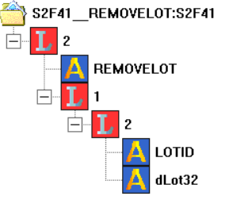
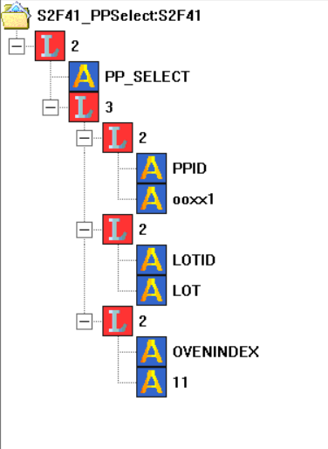
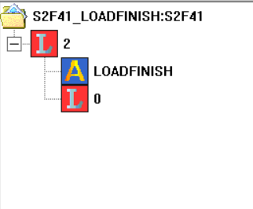
Remote Command Parameter List
CPID | CPNAME | CPTYPE | CPAL | Length | Description
1 | PPID | A |  | 20 |  | 范例
2 | LOTID | A |  | 10
3 | OVENINDEX | A |  | 2

